Рус
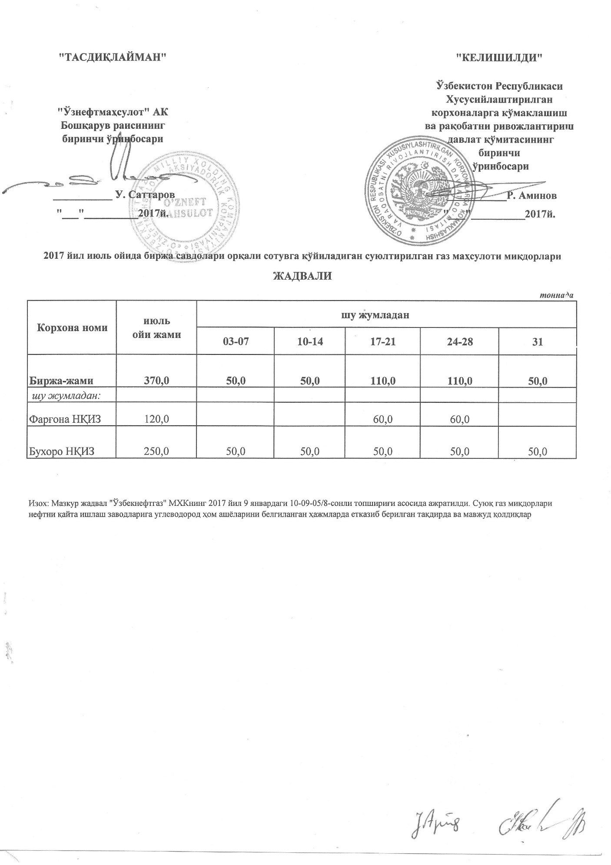
ГРАФИК выставления сжиженного газа на торги через АО "УзРТСБ" за Июль 2017 г
 |  |  |  |  |  | тонна
Наименование | Всего за июль | в том числе
 |  | 03-07 | 10-14 | 17-21 | 24-28 | 31
ЖАМИ | 370.0 | 50.0 | 50.0 | 110.0 | 110.0 | 50.0
в том чсиле
Ферганский НПЗ | 120.0 |  |  | 60.0 | 60.0
Бухарский НПЗ | 250.0 | 50.0 | 50.0 | 50.0 | 50.0 | 50.0

